Menu
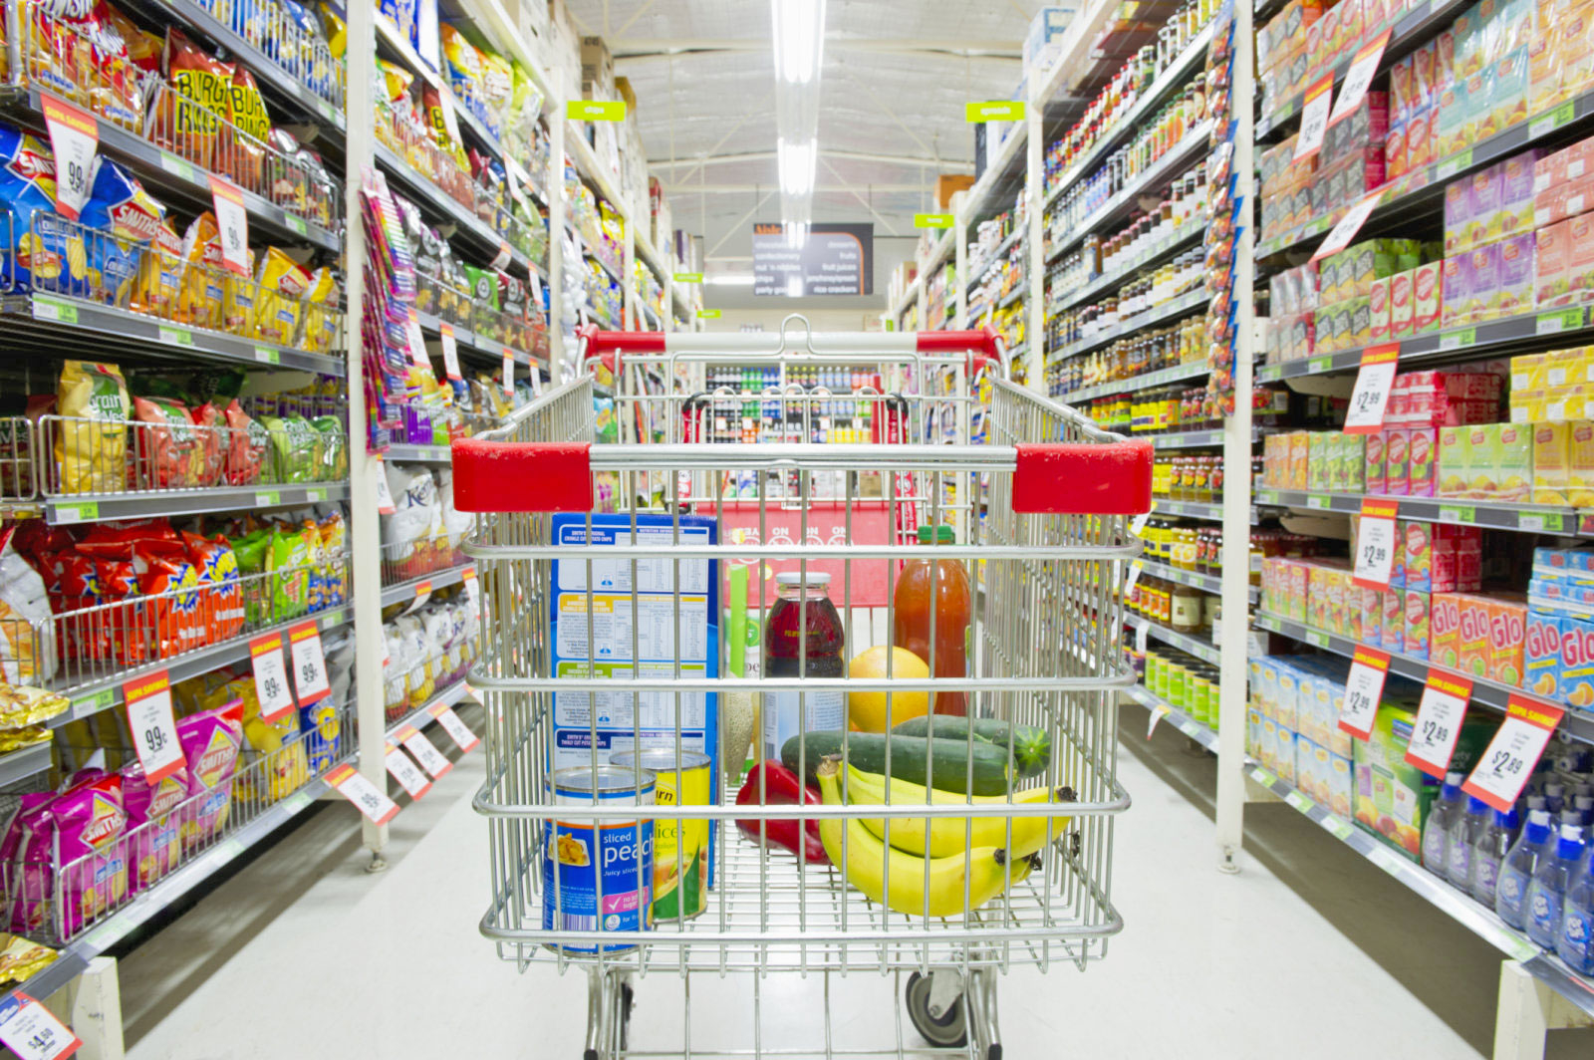

Resultados
Vendas
Despesas Fixas
Compras Mercadorias
Investimentos
Controle de Estoque

